表紙・改定履歴
Webダイレクト販売

帳票設計書
申込書控
R0101

© 2020 Sasuke Financial Lab Inc.

変 更 記 録
版数 REV. | 作成更新日 | 変 更 内 容 | 担 当
01 | 2020-08-24 | 初版 | 白石
02 | 2020-09-26 | UI工程初版 | 小川
03 | 2020-10-22 | ・帳票項目定義書_医療の特約（特定疾病一時給付特約（20））備考欄に給付金額の表示フォーマットに重複記述があったので削除 ・紙証券有りの場合の表示を変更 ・帳票右下の審査番号をG1として定義 ・項目フォーマット定義書の勤務先入力がない場合の表示を変更「ない」→「なし」 ・項目フォーマット定義書の年収の表示例を修正「500万以上」→「500万以上700万未満」 ・項目フォーマット定義書の各金額系の欄の編集説明に表示形式の編集内容追加(3桁ごとのカンマ追加、単位が万円の場合の下4桁の0を削除) ・帳票項目定義書_{商品}の各特約に払込期間欄が無いものがあったので追加 | 小川

帳票レイアウト
帳票レイアウト |  | システム | 帳票名 | 帳票ID
 |  | Webダイレクト販売 | 申込書控 | R0101

1
2
3
4
5
6

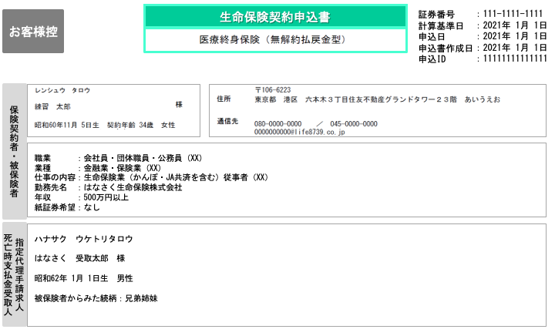

A

1
2

B

3

1

2
C

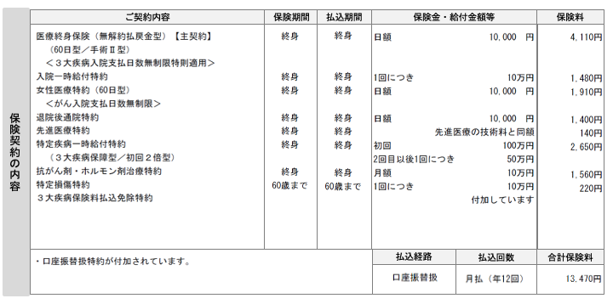

D
詳細は下部に別記

E

1
2
3
4

1
2
3
4
5
6

F

1
G

 | Dエリア詳細
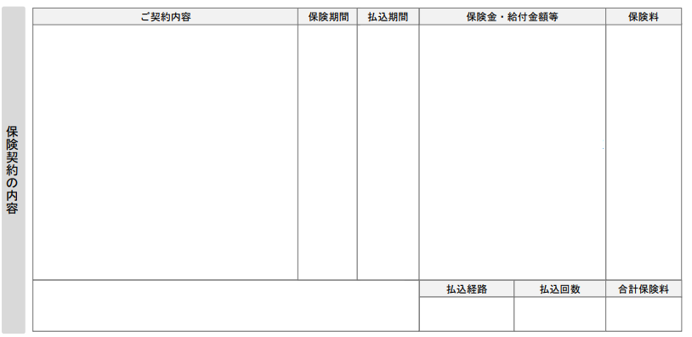

{契約}
1
{保険期間}
{払込期間}
{給付事由}
{給付金額}
{保険料}

（{副項目1}／{副項目2}／{副項目3}）
2
3
4
5
6
7
8
＜{特則}＞

帳票項目定義書_医療
帳票項目定義書_医療 |  | システム |  |  | 帳票名 |  |  | 帳票ID
 |  | Webダイレクト販売 |  |  | 申込書控 |  |  | R0101
No | 帳票項目名 |  |  |  | フォーマット名 | 編集説明 | I/O | データ出力元（DB） |  | 出力タイミング
 | 項目カテゴリ |  | 項目副カテゴリ | 項目名 |  |  |  | I/F等 | 項 目 名 | G0124-4 | G0210-2
◆POINT
青文字は各項目の編集説明のフォーマットを使用
記載がない項目は項目フォーマット定義書を参照
1 | 契約（複数） |  | 主契約（医療終身保険） | 主契約名 | 契約 | 名称マッピング表によりコード値から表示名を取得 該当約款コード：31A ご契約内容フォーマット： "{主契約名}【主契約】 △（{入院給付金支払限度日数型}／{手術給付金支払倍率型}） △＜{特定疾病支払日数無制限特則}＞" 保険期間："終身" 給付事由："日額" 給付金額："{給付金額}△円" | O | 商品付加 | 試算結果.主約款情報.該当約款コード | ○ | ○
2 |  |  |  | 入院給付金支払限度日数型 | 副項目1 |  | O | 商品付加 | 試算結果.主約款情報.入院給付金支払限度日数型区分コード | ○ | ○
3 |  |  |  | 手術給付金支払倍率型 | 副項目2 |  | O | 商品付加 | 試算結果.主約款情報.手術給付金支払倍率型コード | ○ | ○
4 |  |  |  | 特定疾病支払日数無制限特則 | 特則 |  | O | 商品付加 | 試算結果.主約款情報.特定疾病支払日数無制限特則コード | ○ | ○
5 |  |  |  | 保険期間 | 保険期間 |  | O | 商品付加 | 試算結果.主約款情報.保険期間コード | ○ | ○
6 |  |  |  | 払込期間 | 払込期間 |  | O | 商品付加 | 試算結果.主約款情報.払込期間コード | ○ | ○
7 |  |  |  | 給付金額 | 給付金額 |  | O | 商品付加 | 試算結果.主約款情報.給付金額コード | ○ | ○
8 |  |  |  | 保険料 | 保険料 |  | O | 商品付加 | 試算結果.主約款情報.保険料 | ○ | ○
9 |  |  | 特約（入院一時給付特約） | 特約名 | 契約 | I/F取得対象の約款情報は「入院一時給付特約」の該当約款コードが該当するデータを使用 名称マッピング表によりコード値から表示名を取得 該当約款コード：D1B 保険期間："終身" 払込期間：主契約を参照 給付事由："1回につき" 給付金額単位："{給付金額}万円" | O | 商品付加 | 試算結果.約款情報リスト.約款情報.該当約款コード | ○ | ○
10 |  |  |  | 保険期間 | 保険期間 |  | O | 商品付加 | 試算結果.約款情報リスト.約款情報.保険期間コード | ○ | ○
11 |  |  |  | 払込期間 | 払込期間 |  | O | 商品付加 | 試算結果.約款情報リスト.約款情報.払込期間コード | ○ | ○
12 |  |  |  | 給付金額 | 給付金額 |  | O | 商品付加 | 試算結果.約款情報リスト.約款情報.給付金額コード | ○ | ○
13 |  |  |  | 保険料 | 保険料 |  | O | 商品付加 | 試算結果.約款情報リスト.約款情報.保険料 | ○ | ○
14 |  |  | 特約（女性疾病入院一時給付特約） | 特約名 | 契約 | 被保険者が男性の場合は行を表示しない I/F取得対象の約款情報は「女性疾病入院一時給付特約」の該当約款コードが該当するデータを使用 名称マッピング表によりコード値から表示名を取得 該当約款コード：D1S 保険期間："終身" 払込期間：主契約を参照 給付事由："1回につき" 給付金額単位："{給付金額}万円" | O | 商品付加 | 試算結果.約款情報リスト.約款情報.該当約款コード | ○ | ○
15 |  |  |  | 保険期間 | 保険期間 |  | O | 商品付加 | 試算結果.約款情報リスト.約款情報.保険期間コード | ○ | ○
16 |  |  |  | 払込期間 | 払込期間 |  | O | 商品付加 | 試算結果.約款情報リスト.約款情報.払込期間コード | ○ | ○
17 |  |  |  | 給付金額 | 給付金額 |  | O | 商品付加 | 試算結果.約款情報リスト.約款情報.給付金額コード | ○ | ○
18 |  |  |  | 保険料 | 保険料 |  | O | 商品付加 | 試算結果.約款情報リスト.約款情報.保険料 | ○ | ○
19 |  |  | 特約（女性医療特約） | 特約名 | 契約 | 被保険者が男性の場合は行を表示しない I/F取得対象の約款情報は「女性医療特約」の該当約款コードが該当するデータを使用 名称マッピング表によりコード値から表示名を取得 該当約款コード：D1C ご契約内容フォーマット： "{特約名}（{入院給付金支払限度日数型}） △＜{がん入院支払日数無制限は下記参照}＞" 保険期間："終身" 払込期間：主契約参照 がん入院特約支払日数無制限：主契約情報の「特定疾病支払日数無制限特則」を参照し、いずれかの無制限が設定されている場合は"<がん入院支払日数無制限>"を表示 給付事由："日額" 給付金額："{給付金額}△円" | O | 商品付加 | 試算結果.約款情報リスト.約款情報.該当約款コード | ○ | ○
20 |  |  |  | 入院給付金支払限度日数型 | 副項目1 |  | O | 商品付加 | 試算結果.主約款情報.入院給付金支払限度日数型区分コード | ○ | ○
21 |  |  |  | がん入院支払日数無制限 | 特則 |  | O | 商品付加 | 試算結果.主約款情報.特定疾病支払日数無制限特則コード | ○ | ○
22 |  |  |  | 保険期間 | 保険期間 |  | O | 商品付加 | 試算結果.約款情報リスト.約款情報.保険期間コード | ○ | ○
23 |  |  |  | 払込期間 | 払込期間 |  | O | 商品付加 | 試算結果.約款情報リスト.約款情報.払込期間コード | ○ | ○
24 |  |  |  | 給付金額 | 給付金額 |  | O | 商品付加 | 試算結果.約款情報リスト.約款情報.給付金額コード | ○ | ○
25 |  |  |  | 保険料 | 保険料 |  | O | 商品付加 | 試算結果.約款情報リスト.約款情報.保険料 | ○ | ○
26 |  |  | 特約（退院後通院特約） | 特約名 | 契約 | I/F取得対象の約款情報は「退院後通院特約」の該当約款コードが該当するデータを使用 名称マッピング表によりコード値から表示名を取得 該当約款コード：D1D 保険期間："終身" 払込期間：主契約参照 給付事由："日額" 給付金額："{給付金額}△円" | O | 商品付加 | 試算結果.約款情報リスト.約款情報.該当約款コード | ○ | ○
27 |  |  |  | 保険期間 | 保険期間 |  | O | 商品付加 | 試算結果.約款情報リスト.約款情報.保険期間コード | ○ | ○
28 |  |  |  | 払込期間 | 払込期間 |  | O | 商品付加 | 試算結果.約款情報リスト.約款情報.払込期間コード | ○ | ○
29 |  |  |  | 給付金額 | 給付金額 |  | O | 商品付加 | 試算結果.約款情報リスト.約款情報.給付金額コード | ○ | ○
30 |  |  |  | 保険料 | 保険料 |  | O | 商品付加 | 試算結果.約款情報リスト.約款情報.保険料 | ○ | ○
31 |  |  | 特約（先進医療特約） | 特約名 | 契約 | I/F取得対象の約款情報は「先進医療特約」の該当約款コードが該当するデータを使用 名称マッピング表によりコード値から表示名を取得 該当約款コード：D1A 保険期間："終身" 払込期間：主契約参照 給付事由："{ブランク}" 給付金額："先進医療の技術料と同額" | O | 商品付加 | 試算結果.約款情報リスト.約款情報.該当約款コード | ○ | ○
32 |  |  |  | 保険期間 | 保険期間 |  | O | 商品付加 | 試算結果.約款情報リスト.約款情報.保険期間コード | ○ | ○
33 |  |  |  | 払込期間 | 払込期間 |  | O | 商品付加 | 試算結果.約款情報リスト.約款情報.払込期間コード | ○ | ○
34 |  |  |  | 先進医療の技術料と同額 | 給付金額 |  | O | 商品付加 | 試算結果.約款情報リスト.約款情報.付加コード | ○ | ○
35 |  |  |  | 保険料 | 保険料 |  | O | 商品付加 | 試算結果.約款情報リスト.約款情報.保険料 | ○ | ○
36 |  |  | 特約（特定疾病一時給付特約（20）） | 特約名 | 契約 | I/F取得対象の約款情報は「特定疾病一時給付特約（20）」の該当約款コードが該当するデータを使用 名称マッピング表によりコード値から表示名を取得 該当約款コード：D1R ご契約内容フォーマット： "{特約名} △（{保障範囲型}／{初回給付金支払倍率型}）" 保険期間："終身" 払込期間：主契約参照 給付事由："初回 2回目以後1回につき" 給付金額(初回)：初回給付金支払倍率型が ◆初回2倍型の場合 "{給付金額x2}万円" ◆同額の場合 "{給付金額}万円" 給付金額(2回目以後1回につき)："{給付金額}万円" | O | 商品付加 | 試算結果.約款情報リスト.約款情報.該当約款コード | ○ | ○
37 |  |  |  | 保証範囲型 | 副項目1 |  | O | 商品付加 | 試算結果.約款情報リスト.約款情報.保証範囲型コード | ○ | ○
38 |  |  |  | 初回給付金支払倍率型 | 副項目2 |  | O | 商品付加 | 試算結果.約款情報リスト.約款情報.初回給付金支払倍率型コード | ○ | ○
39 |  |  |  | 保険期間 | 保険期間 |  | O | 商品付加 | 試算結果.約款情報リスト.約款情報.保険期間コード | ○ | ○
40 |  |  |  | 払込期間 | 払込期間 |  | O | 商品付加 | 試算結果.約款情報リスト.約款情報.払込期間コード | ○ | ○
41 |  |  |  | 給付金額 | 給付金額 |  | O | 商品付加 | 試算結果.約款情報リスト.約款情報.給付金額コード | ○ | ○
42 |  |  |  | 保険料 | 保険料 |  | O | 商品付加 | 試算結果.約款情報リスト.約款情報.保険料 | ○ | ○
43 |  |  | 特約（がん一時給付特約） | 特約名 | 契約 | I/F取得対象の約款情報は「がん一時給付特約」の該当約款コードが該当するデータを使用 名称マッピング表によりコード値から表示名を取得 該当約款コード：D1P 保険期間："終身" 払込期間：主契約を参照 給付事由："1回につき" 給付金額："{給付金額}万円" | O | 商品付加 | 試算結果.約款情報リスト.約款情報.該当約款コード | ○ | ○
44 |  |  |  | 保険期間 | 保険期間 |  | O | 商品付加 | 試算結果.約款情報リスト.約款情報.保険期間コード | ○ | ○
45 |  |  |  | 払込期間 | 払込期間 |  | O | 商品付加 | 試算結果.約款情報リスト.約款情報.払込期間コード | ○ | ○
46 |  |  |  | 給付金額 | 給付金額 |  | O | 商品付加 | 試算結果.約款情報リスト.約款情報.給付金額コード | ○ | ○
47 |  |  |  | 保険料 | 保険料 |  | O | 商品付加 | 試算結果.約款情報リスト.約款情報.保険料 | ○ | ○
48 |  |  | 特約（抗がん剤・ホルモン剤治療特約） | 特約名 | 契約 | I/F取得対象の約款情報は「抗がん剤・ホルモン剤治療特約」の該当約款コードが該当するデータを使用 名称マッピング表によりコード値から表示名を取得 該当約款コード：D1F 保険期間："終身" 払込期間：主契約参照 給付事由："月額" 給付金額："{給付金額}万円" | O | 商品付加 | 試算結果.約款情報リスト.約款情報.該当約款コード | ○ | ○
49 |  |  |  | 保険期間 | 保険期間 |  | O | 商品付加 | 試算結果.約款情報リスト.約款情報.保険期間コード | ○ | ○
50 |  |  |  | 払込期間 | 払込期間 |  | O | 商品付加 | 試算結果.約款情報リスト.約款情報.払込期間コード | ○ | ○
51 |  |  |  | 給付金額 | 給付金額 |  | O | 商品付加 | 試算結果.約款情報リスト.約款情報.給付金額コード | ○ | ○
52 |  |  |  | 保険料 | 保険料 |  | O | 商品付加 | 試算結果.約款情報リスト.約款情報.保険料 | ○ | ○
53 |  |  | 特約（特定損傷特約） | 特約名 | 契約 | 被保険者が3〜49歳の場合のみ適用可能 I/F取得対象の約款情報は「特定損傷特約」の該当約款コードが該当するデータを使用 名称マッピング表によりコード値から表示名を取得 該当約款コード：D1E 保険期間："６０歳まで" 払込期間：主契約参照。ただし、払込期間が65歳以上（正確には61歳以上）の場合は"60歳"までとする 給付事由："1回につき" 給付金額："{給付金額}万円" | O | 商品付加 | 試算結果.約款情報リスト.約款情報.該当約款コード | ○ | ○
54 |  |  |  | 保険期間 | 保険期間 |  | O | 商品付加 | 試算結果.約款情報リスト.約款情報.保険期間コード | ○ | ○
55 |  |  |  | 払込期間 | 払込期間 |  | O | 商品付加 | 試算結果.約款情報リスト.約款情報.払込期間コード | ○ | ○
56 |  |  |  | 給付金額 | 給付金額 |  | O | 商品付加 | 試算結果.約款情報リスト.約款情報.給付金額コード | ○ | ○
57 |  |  |  | 保険料 | 保険料 |  | O | 商品付加 | 試算結果.約款情報リスト.約款情報.保険料 | ○ | ○
58 |  |  | 特約（特定疾病保険料払込免除特約） | 特約名 | 契約 | I/F取得対象の約款情報は「特定疾病保険料払込免除特約」の該当約款コードが該当するデータを使用 名称マッピング表によりコード値から表示名を取得 該当約款コード：31A（主契約の該当約款コードと同一） ご契約内容フォーマット：保険料払込免除特約種類が ◆「３大疾病保険料払込免除特約」の場合 "{特約名}" ◆上記以外の場合 "{特約名} △（{保険料払込免除特約種類}）" 保険期間："{ブランク}" 払込期間："{ブランク}" 給付事由："{ブランク}" 給付金額："付加しています" | O | 商品付加 | 試算結果.約款情報リスト.約款情報.該当約款コード | ○ | ○
59 |  |  |  | 保険料払込免除特約種類 | 副項目1 |  | O | 商品付加 | 試算結果.約款情報リスト.約款情報.保険料払込免除特約種類コード | ○ | ○
60 |  |  |  | 付加 | 保険料 |  | O | 商品付加 | 試算結果.約款情報リスト.約款情報.付加コード | ○ | ○
61 | その他 |  | 審査番号 | 審査番号 | 審査番号 | 商品改定のたびに変更が入る商品ごとの番号 | O |  |  | ○ | ○

課題として管理中
以下のいずれかで実現方法を検討したいです。
・帳票フォームに番号を直接記載で、フォームのバージョンにて管理
○月○日からはこのフォームといった出しわけが必要となります。
・フォームのバージョンとは別に固定文字で項目編集
フォームはそのままで○月○日からは次の番号といった印字分けが必要となります。

